20200304_01
▼ | 新規会員登録
「登録区分」が「選んでください」のとき、非表示にし、「登録区分」が選ばれるとき、表示したい。
1 | 「新規会員登録上部へ戻る」のブロックを非表示にしたいが消えない

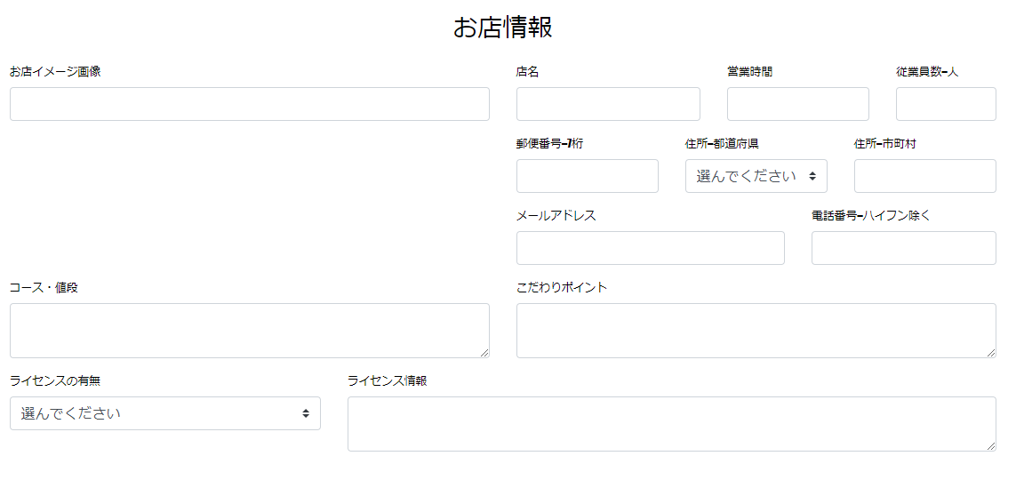
2 | 飼い主用入力フォームの「ペットイメージ画像入力フォーム」とトリマー用フォームの「お店イメージ画像」のアイデア模索中
 | 参考になるものあればご教授いただきたい
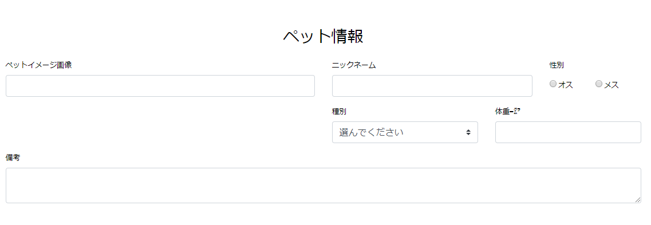

3 | 入力フォームのドロップダウンリストの項目は最終的にはテーブルで管理したい
 | 上記の場合、どのような方法をとるかイメージが明確でない

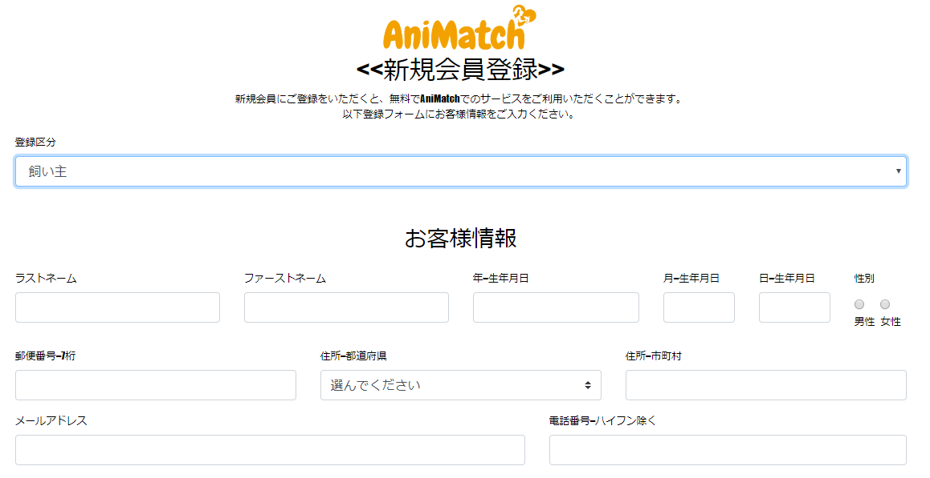

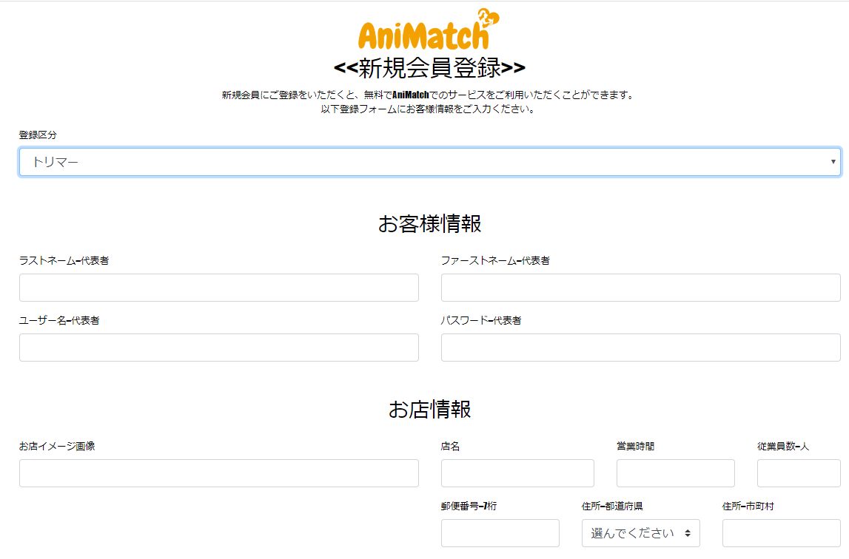

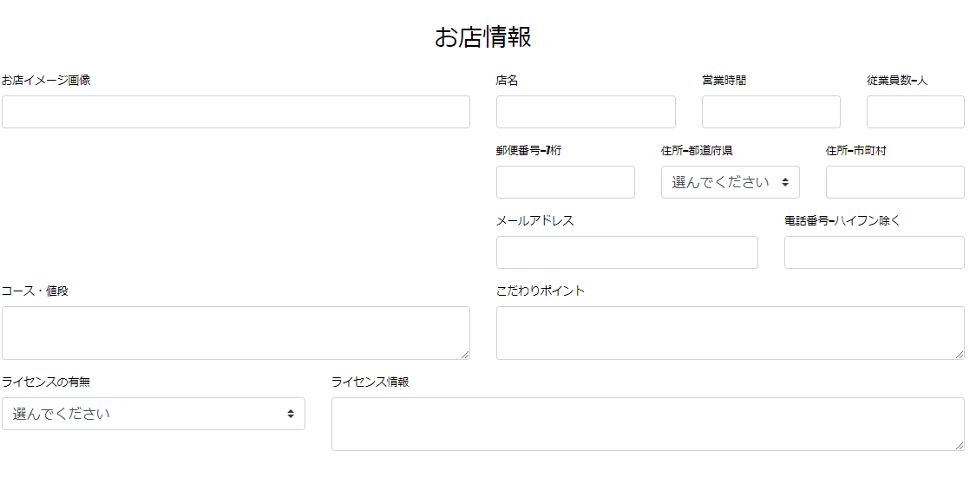

4 | 必須項目については以下の赤枠
 | テーブルに「必須：0」、「任意：1」、「非活性：2」を項目ごとにもたせることでテーブルのデータで必須項目を管理できないものか

